Estadísticas
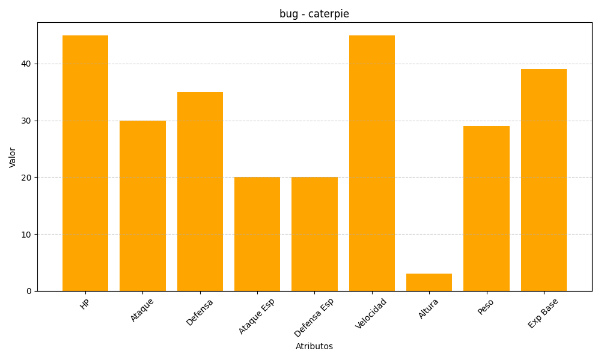
ID | Nombre | Tipo | HP | Ataque | Defensa | Ataque Especial | Defensa Especial | Velocidad | Altura | Peso | Experiencia Base
10 | caterpie | bug | 45 | 30 | 35 | 20 | 20 | 45 | 3 | 29 | 39

